关系图
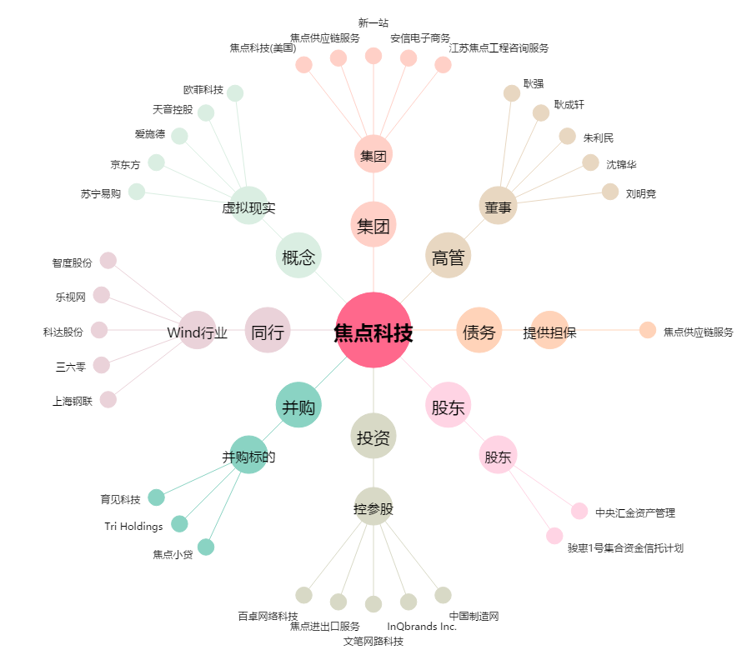
焦点科技[002315.SZ] - 关系概览图

